상품제안서
N트래블 다용도 디지털파우치 | 상품코드: F30800

 |  |  |  |  |  |  | 02-412-0044 | www.easy1.co.kr
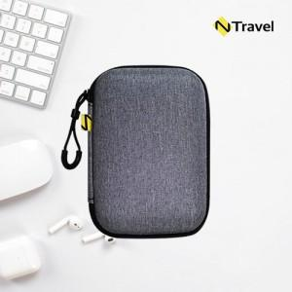

【상세/제작정보】 | <p><span style="font-size: 14pt;"><b>* 배송비 1박스(100개) 5000원 별도</b></span>&nbsp;</p>

【인쇄/포장옵션】 | 실크 / OPP(비닐)

【공급단가】 | 수량 | 100~ | 300~ | 500~ | 1,000~ | 3,000~
*VAT별도 | 단가 | 3,000원 | 2,950원 | 2,870원 | 2,820원 | 2,750원

【상품 URL】 | https://dev.easy1.co.kr:443/src/goods_detail.php?gdno=30800

